履歴書
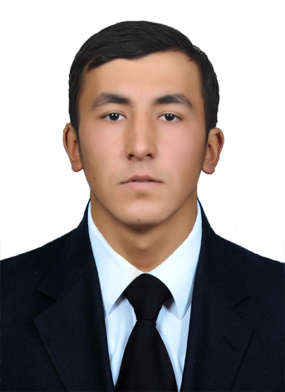
写真を貼る位置
写真を貼る必要がある場合
1．縦 36～40mm 横 24～30mm
2.本人単身胸から上
3.裏面のりづけ
4 裏面に氏名記入
履 歴 書 |  |  | 2026年 03月 6日現在
フリガナ | ソディクジョノフ イブロヒムジョン |  |  | 男 ・ 女 |  | 年 | 月 | 免 許・資 格
氏 名 | Sodikhjonov Ibrokhim |  |  |  |  | 2022 | 9 | 自動車免許 取得

生年月日 | 2003年 1月 15日生 （満 23 歳）
フリガナ | ウズベキスタン タシケント ヤッカサロイ ５-３０ |  |  |  | 電話：+998-93-211-2215
現住所 |  |  |  |  | E-mail
Republic of Uzbekistan Tashkent city Yakkasaroy 5 street 30 th home |  |  |  |  | 227481I@jdu.uz

フリガナ | ウズベキスタン キョウワコク、ナマンガン シ、 ヤンギ ウズベキスタン ドオリ、ブルク、284 ゴウシツ |  |  |  | 電話+998-93-211-22-15 | 自己PR、趣味、特技、将来の目標など イブラヒムと申します。バックエンドおよびWeb開発を専門とするデベローラーです。 Python (Django)、PHP、TypeScriptといった技術を活用し、現在は実務プロジェクトを通じて経験を積んでいます。高品質で信頼性の高いWebアプリケーションの開発を追求しており、新しい知識を迅速に習得し、現実的な課題に対して最適な解決策を提案することに努めています。 私の好きなことはサッカーを観戦したり、プレーしたりすることです。ほとんどの時間をそれで過ごしています。月に1冊は本を読み終えるようにしています。 私には将来に向けて多くの目標がありますが、その第一は日本の優良企業に就職することです。現在、そのために努力しています。より多くの経験を積み、日本と自分が働く会社の発展に貢献したいと思っています。
連絡先 |  |  |  |  | E-mail | 私の強みは、客観的かつ冷静に物事を考える能力と、目標達成への強い意志です。 どんな状況でも冷静さを保ち、物事の本質を理解することを信条としており、常に責任感を持って仕事やプロジェクトに取り組んでいます。大学時代を通して、物事を広い視野で捉え、経験豊富な大人やメンターから積極的にアドバイスを求める姿勢を培ってきました。今後もこの姿勢を維持していきたいと考えています。データと論理に基づいた最適なアプローチを適用する能力を身につけており、チームワークも重視しています。チームワークを通して、コミュニケーション能力を高め、信頼関係を築いてきました。 さらに、多様な視点や知識を学び、常に様々な角度から物事を見ることで、幅広い視野を養ってきました。この強い意志と他者と協力する能力は、貴社のビジネス課題の解決と目標達成に大きく貢献できると確信しています。 富士フイルムの他の分野でも活躍できると考えています。学習能力が非常に高く、様々な分野を迅速に習得できます。
republic of Uzbekistan Namangan city yangi o'zbekiston mfy street buloq 284 th home |  |  |  |  | 227481I@jdu.uz

年 | 月 | 学 歴・職 歴
 |  | 学歴
2009 | 9 | Namangan city middle school No. 18 |  |  | 入学
2020 | 5 | Namangan city middle school No. 18 |  |  | 卒業
2022 | 4 | Japan Digital University ITマネジメント学科 |  |  | 入学
2022 | 3 | Jahon tillari universtiteti コンピュ-タ言語学 |  |  | 入学
2023 | 4 | 京都橘大学 総合心理学 |  |  | 入学
2027 | 3 | Japan Digital University 卒業見込
 |  |  |  |  | 以上

 |  |  |  |  |  | 通勤時間 |  | 扶養家族（配偶者を除く） | 配偶者 | 配偶者の扶養義務
 |  |  |  |  |  | 約 時間 分 |  | 人 | 有 ・ 無 | 有 ・ 無
 |  |  |  |  |  | 本人希望記入欄（特に待遇・職種・勤務時間・その他についての希望などがあれば記入）

